KAPAK
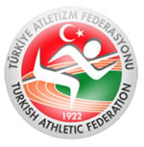

AÇIK SAHA PİST AÇILILIŞ YARIŞMASI

2018-03-03
ATATÜRK SPOR KOMPLEKSİ
SEHA AKSOY ATLETİZM PİSTİ

KATILIMCI SAYILARI

ERKEK | 0
 | 0

